Sheet2
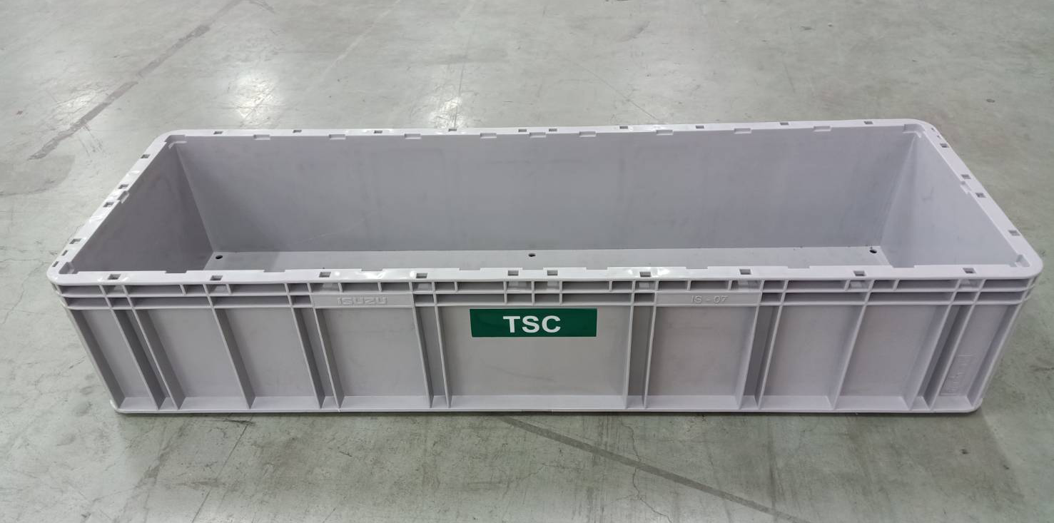

นำรูปไปแทนที่ และใช้ Code จากในระบบเดิมที่มีอยู่แล้ว

Code TSC -
Code OEM = IS-07
Code IPACK = PGYN07
กว้าง 335-ยาว1003-สูง195

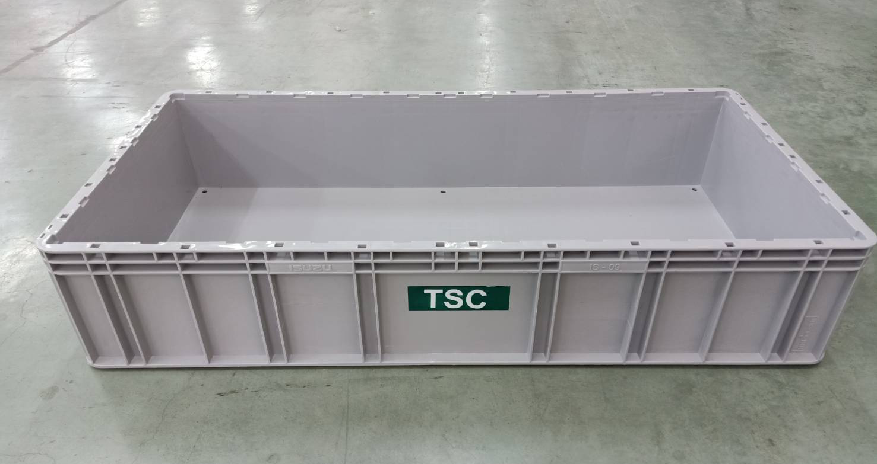

Add New Box
Code TSC -
Code OEM = IS-09
Code IPACK = PGYN08
กว้าง 502-ยาว1003-สูง195

